DASHBOARD
ASSESSMENT RESULT FORM

A. PERSONAL DATA

 | Name | : | Mansur
 | Age | : | #N/A
 | Gender | : | #N/A

B. TEST RESULTS AND MEASUREMENTS

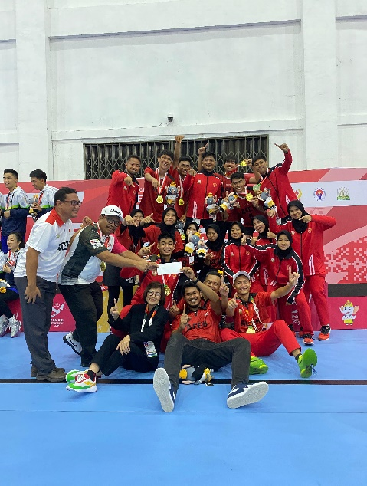
 |  | Skill Of Norm Passing |  |  | CRITICAL FORMULA
Results
Score
#N/A
#N/A
#N/A
#N/A
Descriptions
Results Score
 |  |  | Hasil | Score | Results |  |  | Score
 |  |  | #N/A | #N/A | 1 | - | 9 | 1
 |  |  |  |  | 10 | - | 13 | 2
 |  |  | Hasil Score | Klasifikasi | 14 | - | 17 | 3
 |  |  | #N/A | #N/A | 18 | > |  | 4

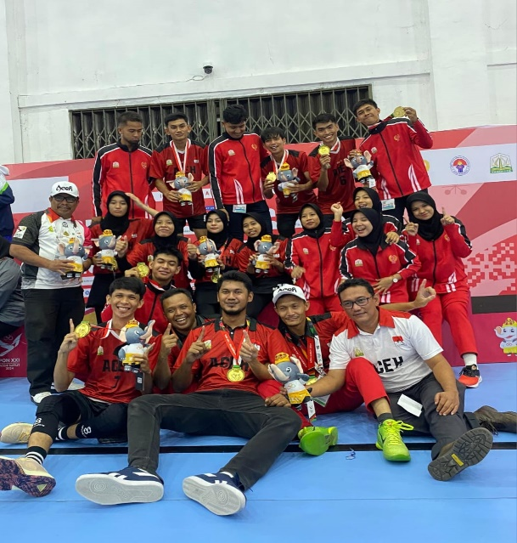
 |  | Skill Of Norm On Shooting |  |  | CRITICAL FORMULA
Results
Score
#N/A
#N/A
#N/A
#N/A
Descriptions
Results Score
 |  |  | Hasil | Score | Results |  |  | Score
 |  |  | #N/A | #N/A | 1 | - | 8 | 1
 |  |  |  |  | 9 | - | 12 | 2
 |  |  | Hasil Score | Klasifikasi | 13 | - | 17 | 3
 |  |  | #N/A | #N/A | 18 | > |  | 4

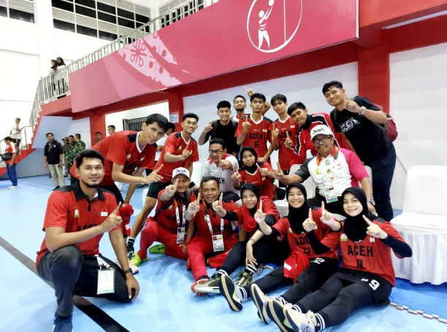
 |  | Skill Of Norm On Rebound |  |  | CRITICAL FORMULA
Score
#N/A
#N/A
#N/A
#N/A
Descriptions
Results Score
Results
 |  |  | Hasil | Score | Results |  |  | Score
 |  |  | #N/A | #N/A | 1 | - | 11 | 1
 |  |  |  |  | 12 | - | 14 | 2
 |  |  | Hasil Score | Klasifikasi | 15 | - | 18 | 3
 |  |  | #N/A | #N/A | 19 | > |  | 4

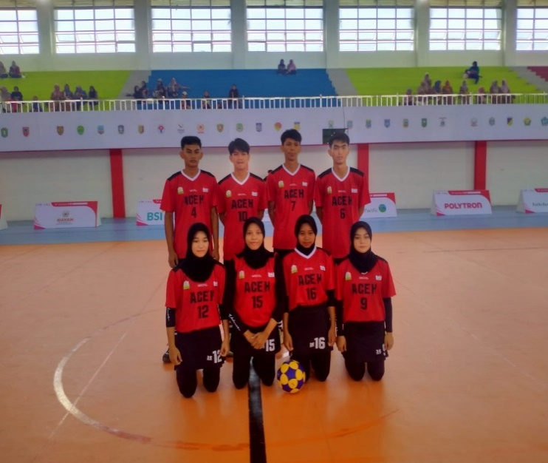
 |  | Skill Of Norm On Pivot |  |  | CRITICAL FORMULA
Descriptions
Score
#N/A
#N/A
#N/A
#N/A
Results Score
Results
 |  |  | Hasil | Score | Results |  |  | Score
 |  |  | #N/A | #N/A | 1 | - | 45 | 1
 |  |  |  |  | 46 | - | 90 | 2
 |  |  | Hasil Score | Klasifikasi | 91 | - | 135 | 3
 |  |  | #N/A | #N/A | 136 | - | 180 | 4

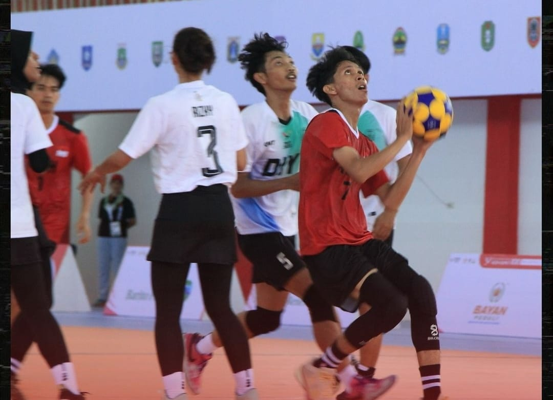
 |  | SKILL OF NORM ON KORFBALL SPORT |  |  | CRITICAL FORMULA

#N/A
#N/A
Descriptions
Results Score
 |  |  |  |  | Results |  |  | Score
 |  |  |  |  | 1 | - | 9.5 | Not Enough
 |  |  | Hasil | Klasifikasi | 9.6 | - | 10.7 | Enough
 |  |  | #N/A | #N/A | 10.8 | - | 11.8 | Good
 |  |  |  |  | 11.9 | > |  | Very Good

